ARIMA
 |  |  |  |  |  | ARIMA(1,0,2)
 |  |  |  |  |  | ARIMA(3,0,3)

AR | Auto Regressive | p | PACF | 1 | ARIMA(4,0,3)
I | Integrated | d | Difference | 1
MA | Moving Average | q | ACF | 1 | ARIMA(1,1,1)
X
ACF - q
v1 | -0.49159560817
v2 | -0.54978932833
v3 | 0.55583848034
v4 | 0.56980251857
v5 | -0.49792667095
v6 | -0.469732634
v7 | 0.66486781424
v8 | 0.54726256382
v9 | 0.174683478
PACF - p
v1 | 0.56
v2 | 0.05
v3 | 0.31
v4 | -0.10
v5 | -0.51
v6 | -0.14
v7 | -0.29
v9 | 0.43

ARIMA_Data
Yr_Qtr | Sales | SalesD1 | MA1 | MA2 | MA3 | MA4 | MA5 | MA6 | MA7 | MA9 | AR1 | AR2 | AR3 | AR4 | AR5 | AR6 | AR7 | AR8 | AR9
2015-1 | 68,000 |  | 68,000
2015-2 | 61,000 | -7,000 | 61,000 | 64,500 | 69,667 |  |  |  |  |  | 68,000
2015-3 | 80,000 | 19,000 | 80,000 | 70,500 | 75,333 | 73,500 | 74,400 |  |  |  | 61,000 | 68,000
2015-4 | 85,000 | 5,000 | 85,000 | 82,500 | 81,000 | 76,000 | 75,200 | 74,000 | 76,000 |  | 80,000 | 61,000 | 68,000
2016-1 | 78,000 | -7,000 | 78,000 | 81,500 | 78,333 | 78,750 | 80,600 | 77,333 | 79,714 | 78,444 | 85,000 | 80,000 | 61,000 | 68,000
2016-2 | 72,000 | -6,000 | 72,000 | 75,000 | 79,333 | 80,750 | 83,400 | 82,833 | 82,429 | 79,333 | 78,000 | 85,000 | 80,000 | 61,000 | 68,000
 | Sales | SalesD1
 | 68,000
 | 61,000 | -7,000
 | 80,000 | 19,000
 | 85,000 | 5,000
 | 78,000 | -7,000
 | 72,000 | -6,000
 | 88,000 | 16,000
 | 94,000 | 6,000
 | 80,000 | -14,000
 | 76,000 | -4,000
 | 95,000 | 19,000
 | 98,000 | 3,000
 | 83,000 | -15,000
 | 79,000 | -4,000
 | 100,000 | 21,000
 | 104,000 | 4,000
2016-3 | 88,000 | 16,000 | 88,000 | 80,000 | 84,667 | 83,000 | 82,400 | 82,833 | 81,857 | 83,111 | 72,000 | 78,000 | 85,000 | 80,000 | 61,000 | 68,000
2016-4 | 94,000 | 6,000 | 94,000 | 91,000 | 87,333 | 83,500 | 82,000 | 81,333 | 83,286 | 85,111 | 88,000 | 72,000 | 78,000 | 85,000 | 80,000 | 61,000 | 68,000
2017-1 | 80,000 | -14,000 | 80,000 | 87,000 | 83,333 | 84,500 | 86,600 | 84,167 | 86,143 | 84,889 | 94,000 | 88,000 | 72,000 | 78,000 | 85,000 | 80,000 | 61,000 | 68,000
2017-2 | 76,000 | -4,000 | 76,000 | 78,000 | 83,667 | 86,250 | 88,600 | 88,500 | 87,714 | 85,000 | 80,000 | 94,000 | 88,000 | 72,000 | 78,000 | 85,000 | 80,000 | 61,000 | 68,000
2017-3 | 95,000 | 19,000 | 95,000 | 85,500 | 89,667 | 87,250 | 86,400 | 87,667 | 86,429 | 88,111 | 76,000 | 80,000 | 94,000 | 88,000 | 72,000 | 78,000 | 85,000 | 80,000 | 61,000
2017-4 | 98,000 | 3,000 | 98,000 | 96,500 | 92,000 | 88,000 | 86,200 | 85,167 | 87,286 | 89,889 | 95,000 | 76,000 | 80,000 | 94,000 | 88,000 | 72,000 | 78,000 | 85,000 | 80,000
2018-1 | 83,000 | -15,000 | 83,000 | 90,500 | 86,667 | 88,750 | 91,000 | 88,500 | 90,714 |  | 98,000 | 95,000 | 76,000 | 80,000 | 94,000 | 88,000 | 72,000 | 78,000 | 85,000
2018-2 | 79,000 | -4,000 | 79,000 | 81,000 | 87,333 | 90,000 | 92,800 | 93,167 |  |  | 83,000 | 98,000 | 95,000 | 76,000 | 80,000 | 94,000 | 88,000 | 72,000 | 78,000
2018-3 | 100,000 | 21,000 | 100,000 | 89,500 | 94,333 | 91,500 |  |  |  |  | 79,000 | 83,000 | 98,000 | 95,000 | 76,000 | 80,000 | 94,000 | 88,000 | 72,000
2018-4 | 104,000 | 4,000 | 104,000 | 102,000 |  |  |  |  |  |  | 100,000 | 79,000 | 83,000 | 98,000 | 95,000 | 76,000 | 80,000 | 94,000 | 88,000

Sheet3
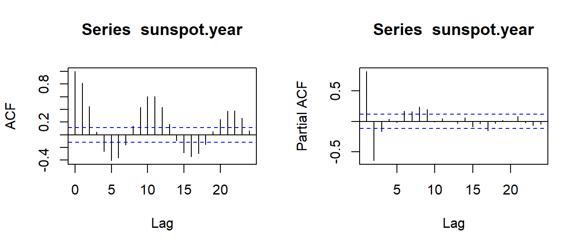
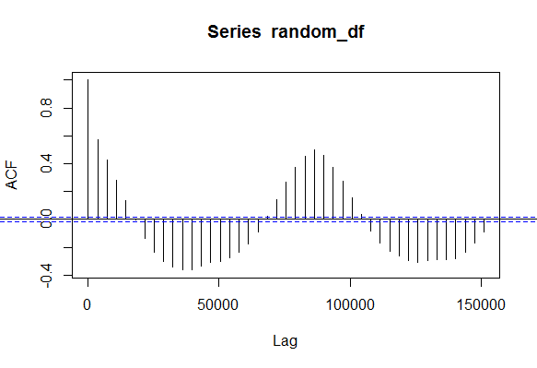
SalesD1 | MA1_ | v1 | 0.56 | SalesD1 | AR1_ | v1 | -0.49159560817
SalesD1 | MA2_ | v2 | 0.05 | SalesD1 | AR2_ | v2 | -0.54978932833
SalesD1 | MA3_ | v3 | 0.31 | SalesD1 | AR3_ | v3 | 0.55583848034
SalesD1 | MA4_ | v4 | -0.10 | SalesD1 | AR4_ | v4 | 0.56980251857
SalesD1 | MA5_ | v5 | -0.51 | SalesD1 | AR5_ | v5 | -0.49792667095
SalesD1 | MA6_ | v6 | -0.14 | SalesD1 | AR6_ | v6 | -0.469732634
SalesD1 | MA7_ | v7 | -0.29 | SalesD1 | AR7_ | v7 | 0.66486781424
SalesD1 | MA9_ | v9 | 0.43 | SalesD1 | AR8_ | v8 | 0.54726256382
 |  |  |  | Sales | AR9_ | v9 | 0.174683478

